2026_BRM516_600km
 |  |  | 2026 |  |  |  |  |  | ver1.0.7
 |  |  | BRM516近畿600km守口_大阪から琵琶湖600km |  |  |  |  |  | 2026-05-15 | 13:01:00
 | 形状 | 信号 | ポイント | 標識 | ポイントまで の道路 | ポイント までの 区間距離 | 累計 距離 | ポイント後 進路 | 備考 | チェック 間距離
1 |  |  | スタート たきい公園 |  |  | 0.00 | 0.00 |  | 5:00 スタート基準 有人受け付け | 0.00
2 | ┳ |  |  |  | 市道 | 0.03 | 0.03
3 | ╋ |  |  |  | 市道 | 0.04 | 0.07 |  | 一通道路逆走(自転車を除く)、キープレフト
4 | ╋ | S | 太子橋 |  | 市道 | 0.33 | 0.40
5 | ┏ |  |  |  | 市道 | 0.40 | 0.80 | 道なり
6 | Y |  |  |  | 市道 | 0.15 | 0.95 |  | 側道のゲートをくぐり淀川左岸堤防へ坂を上る
7 | ʎ |  |  |  | 市道 | 0.20 | 1.15 |  | 左Uターンして豊里大橋歩道へ
8 | ┳ |  |  |  | 市道 | 0.10 | 1.25 |  | 豊里大橋東側歩道へ右折
9 | ┣ |  |  |  | 豊里大橋歩道 | 0.45 | 1.70 |  | 淀川右岸堤防へ
10 | ʎ |  | 右Uターン |  | 市道 | 0.20 | 1.90 |  | 右Uターンして河川敷へ下る
11 |  |  | 左Uターン |  | 市道 | 0.10 | 2.00 |  | 左Uターンしてゲートをくぐり淀川河川敷道路へ
12 | ┫ |  |  |  | 旭西淀川 自転車道 | 10.90 | 12.90 | 直進 道なり 右カーブ 橋渡って ゲート後 左カーブ | 淀川河川敷を通るルートです。 (信号、車の通行は無いですが多数の自転車ゲートが有ります、自転車ゲートはフレームやディレーラーを傷付けることが有ります、歩行者優先で注意して通行ください、基本は押し歩きでゆっくりと。)
13 | Y |  |  |  | 旭西淀川 自転車道 | 11.20 | 24.10 |  | 上って堤防へ
14 | ╋ | S | 山崎 |  | 市道 | 0.10 | 24.20
15 | ┣ |  |  |  | 市道 | 0.10 | 24.30 |  | 高架くぐってすぐ右折
16 | ┳ |  |  |  | 市道 | 0.20 | 24.50
17 | I |  | PC1 セブンイレブン 阪急大山崎駅前店 or阪急大山崎駅 |  | F67 | 0.30 | 24.80 | 左側 直進 | レシート取得orフォトチェック 大山崎駅の写真でも可 通過時刻を自分で記入 参考タイム 7：15 | 24.80
18 | ╋ |  |  |  | F67 | 0.40 | 25.20
19 | ╋ | S | 大山崎 |  | 市道 | 0.20 | 25.40
20 | Y |  |  |  | 市道 | 0.07 | 25.47
21 | Y |  |  |  | 市道 | 0.03 | 25.50 |  | 自転車ゲートをくぐり堤防道路へ
22 | ∩ |  | 右Uターン |  | 市道 | 0.03 | 25.53
23 | ∩ |  | 左Uターン |  | 堤防道路 | 0.03 | 25.56
24 | ∩ |  | 右Uターン |  | 堤防道路 | 0.04 | 25.60 |  | 下って河川敷へ
25 | ∩ |  | 左Uターン |  | 堤防道路 | 0.10 | 25.70 |  | 河川敷道路へ合流
26 | Y |  |  |  | 河川敷道路 | 1.30 | 27.00
27 | ʎ |  |  |  | 河川敷道路 | 0.49 | 27.49 |  | 左Uターンして三叉路の真ん中を進む
28 | ┳ |  |  |  | 堤防道路 | 0.10 | 27.59 |  | この後、天王山大橋歩道で桂川を渡る
29 | ┫ |  |  |  | 天王山大橋 歩道 | 0.61 | 28.20 |  | 堤防道路へ
30 | ʎ |  |  |  | 堤防道路 | 0.10 | 28.30 |  | 右Uターンして河川敷へ下る、高架をくぐり再び堤防道路へ
31 | ʎ |  |  |  | 河川敷道路 | 0.40 | 28.70
32 | ∩ |  | 左カーブ |  | 堤防道路 | 0.30 | 29.00 | 道なり
33 | ʎ |  |  |  | 堤防道路 | 0.10 | 29.10
34 | ┳ |  |  |  | 堤防道路 | 0.10 | 29.20 |  | この後、宇治川御幸橋の歩道を渡る
35 | ┫ | S |  |  | 宇治川御幸橋 歩道 | 0.39 | 29.59 |  | 横断歩道が北側に無いため横断歩道まで直進
36 |  |  |  |  | F13 | 0.02 | 29.61 |  | さくらであい館の正面信号を渡る
37 |  |  |  |  | F13 | 0.01 | 29.62 |  | この後、横断歩道を渡り右折
38 | ┳ | S |  |  | F81 | 1.68 | 31.30
39 | ╋ | S | 北川顔 |  | F81 | 0.10 | 31.40
40 | ╋ | S | 中島口 |  | R478 | 0.50 | 31.90 |  | 側道の方へ
41 | Y |  |  |  | 市道 | 2.60 | 34.50 |  | 左車線を直進、R1の高架をくぐる
42 | Y |  |  |  | 市道 | 2.30 | 36.80 |  | 正面に、とりまさストアー
43 | ┳ | S |  |  | 市道 | 0.20 | 37.00
44 | ╋ | S | 観月橋南詰 |  | 奈良街道 | 0.60 | 37.60
45 | ╋ | S | 観月橋北詰 |  | R24 | 0.20 | 37.80
46 | ┫ | S | 桃山西尾 |  | 京都外環状線 (京都宇治線) | 2.60 | 40.40 |  | 右カーブ後左折(餃子の王将過ぎて左折)
47 | I | S | 小栗栖牛ヶ淵 |  | 新小栗栖街道 | 2.00 | 42.40 |  | Y字路を右↗
48 | ╋ | S | 醍醐和泉 |  | 西街道 | 0.90 | 43.30
49 | I | S | 大宅甲ノ辻町 |  | F36 | 2.20 | 45.50
50 | ╋ | S |  |  | 小山大宅線 | 2.60 | 48.10 |  | 右角にインドアゴルフ練習場OTEGOL24
51 | ┳ |  |  |  | F35 | 0.50 | 48.60
52 | ┳ |  |  | ○ | F35、K36 | 0.40 | 49.00 |  | 交通量が多い場合左手に陸橋あり →敦賀･彦根
53 | Y | S | 逢坂一丁目 | ○ | R1 | 2.20 | 51.20 |  | 側道へ ↖敦賀･高島
54 |  |  | 踏切 |  | K558 | 0.30 | 51.50 |  | 踏切を斜めに渡る。線路の隙間注意！！
55 | ╋ | S | 大津港口 | ○ | K558 | 1.30 | 52.80 |  | ←敦賀津･高島 K558
56 | I |  | PC2 セブン-イレブン 大津本堅田５丁目店 |  | K558 | 13.20 | 66.00 | 左側 直進 | レシート取得orフォトチェック 通過時刻を自分で記入 参考タイム 9：24 | 41.20
57 | ╋ | S | 琵琶湖大橋 |  | R601 | 1.30 | 67.30 |  | 料金所ゲートは歩道を通行のこと
58 | ╋ | S | 琵琶湖大橋東詰 |  | R601 | 2.60 | 69.90 |  | ここから半時計回りで琵琶湖西側を北上
59 | ╋ | S | 馬場２丁目 |  | K55,K601, K559,K26, K52,K26,K2 (さざなみ街道) | 39.90 | 109.80
60 | ┣ | S |  |  | K2 (さざなみ街道) | 9.20 | 119.00 |  | セブンイレブン長浜バイオ大学前店手前を右折
61 | ┳ |  |  |  | K242 | 2.10 | 121.10
62 | ╋ | S | 永久寺町 |  | K510 | 1.10 | 122.20
63 | I |  | PC3 ファミリーマート 米原山東店 |  | K244 | 5.80 | 128.00 | 左側 直進 | レシート取得orフォトチェック 通過時刻を自分で記入 参考タイム 13：32 | 62.00
64 | ╋ | S | 大野木 | ○ | K244 | 5.40 | 133.40 |  | ↗関ヶ原 R365
65 | ┫ | S |  |  | R365 | 6.00 | 139.40
66 | ╋ |  |  |  | 市道 | 0.50 | 139.90
67 | ╋ | S | 陣場野(じんばの) |  | 市道 | 0.10 | 140.00
68 | Y | S | 野上北 | ○ | R21 (関ヶ原バイパス) | 3.20 | 143.20 |  | ←大垣（常時左折可）
69 | ┫ |  |  |  | K53,K216 | 6.10 | 149.30 |  | 左車線からそのまま左折
70 | ┳ | S | 赤坂大橋西 |  | K216 (旧中山道) | 2.94 | 152.24
71 | ┫ | S | 赤坂大橋西 |  | R417 | 0.02 | 152.26 |  | 杭瀬川渡る
72 | ╋ |  |  |  | R417 | 0.34 | 152.60
73 | ╋ | S | 赤坂新町２ |  |  | 0.40 | 153.00
74 | ╭ |  |  |  | K230 (旧中山道) | 1.10 | 154.10 |  | 道なり右カーブ
75 | ╋ |  |  |  | K230 (旧中山道) | 0.10 | 154.20
76 | ╋ | S | 別府北 |  | K230,K212, K156 (旧中山道) | 7.70 | 161.90
77 | ╋ | S | 生津 |  | K23 | 1.40 | 163.30
78 | ┳ |  |  |  | 旧中山道 | 1.10 | 164.40 |  | 川の堤防に突き当り左折
79 | ʎ |  |  |  |  | 0.10 | 164.50 |  | K163に合流
80 | ┣ | S | 寺田橋西 |  | K163 | 1.10 | 165.60
81 | ┳ |  |  |  | K163 | 0.20 | 165.80
82 | ╋ | S | 一日市場２ |  |  | 0.80 | 166.60
83 | ┳ | S | 池ノ上町４ |  | K173 | 3.10 | 169.70
84 | I |  | PC4 ファミリーマート 岐阜長良橋西店 |  | R303,K163 | 3.10 | 172.80 | 左側 直進 | レシート取得orフォトチェック 通過時刻を自分で記入 参考タイム 16：32 | 44.80
85 | ┳ | S | 鵜川町 |  | K163 | 0.00 | 172.80
86 | ╋ | S | 長良川国際会議場北 |  | K163 | 0.30 | 173.10
87 | ╋ | S | 平和通２西 |  | R256 | 0.50 | 173.60
88 | ╋ | S | 鷺山新町南 |  | K78 | 1.80 | 175.40
89 | ╋ | S | 折立稲場 |  | K78 | 1.90 | 177.30
90 | ╋ | S | 古市場神田 |  | K78 | 0.30 | 177.60
91 | ʎ | S | 古市場西畑西 |  | K78 | 1.80 | 179.40
92 | ╋ | S | 上西郷犬塚 |  | K78 | 2.30 | 181.70
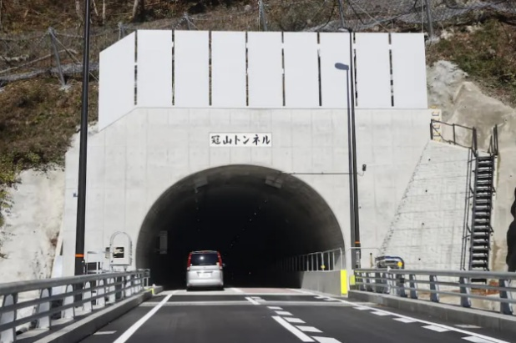
93 | ╋ | S | 文殊西 |  | K78 | 2.40 | 184.10
94 | ┣ | S | 木知原 |  | R157 | 4.80 | 188.90
95 | ┫ |  |  | ○ | K40 | 9.50 | 198.40 |  | ←国道303号 K40
96 | ╋ | S | 乙原 |  | K40 | 3.00 | 201.40 |  | この後、トンネルの非常に多い区間となります。 昼間でも前後灯火、へルメット灯を必ず点灯させて 通行ください。
97 | I |  | PC5 冠山トンネル |  | R303,R417 | 39.40 | 240.80 | 正面 直進 | 全長4834mの長いトンネルです入り口側で撮り損ねた場合は出口でも可とします。 フォトチェック 通過時刻を自分で記入 参考タイム 21：04 | 68.00 | ⇒
98 | Y |  |  |  | R417 | 15.90 | 256.70
99 | ╋ |  | 五つ辻 |  | K117 | 1.20 | 257.90 |  | R476に合流
102 | ┣ |  |  |  | R476 | 10.40 | 268.30
103 | ┳ |  |  |  | R476 | 16.00 | 284.30
104 | ╋ | S | 中休 |  | R158 | 8.10 | 292.40
105 | ╋ |  |  |  | K171 | 0.85 | 293.25
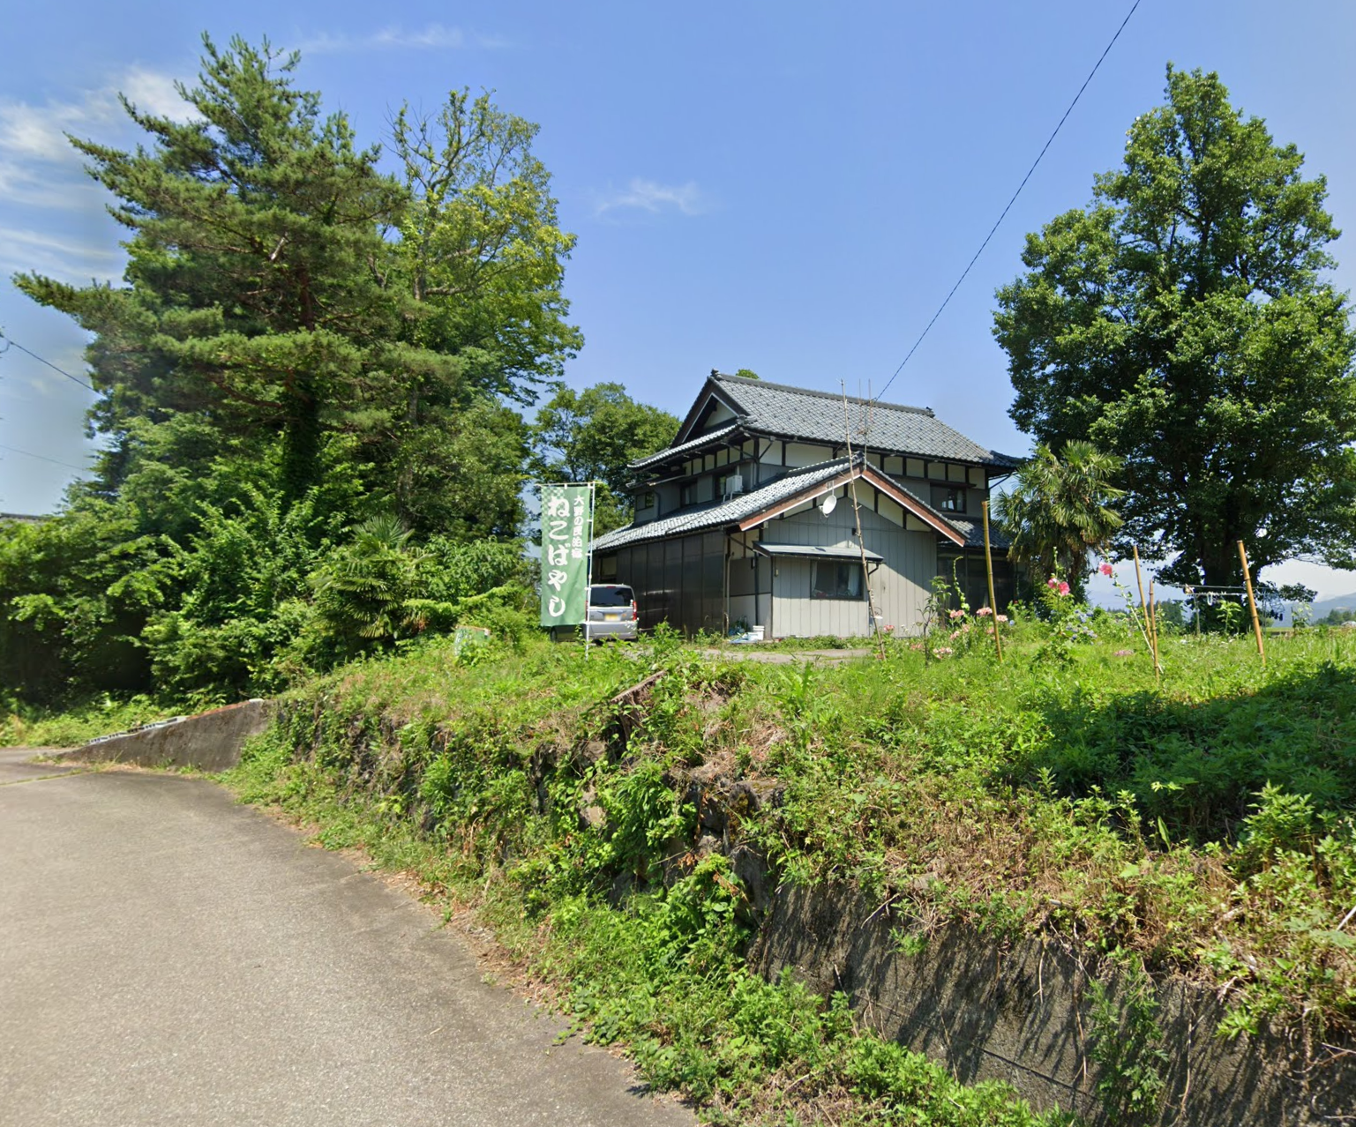
106 | I |  | PC6 民泊ねこばやし |  |  | 0.05 | 293.30 | 左側 折り返し | 有人チェック 通貨時刻を自分で記入 参考タイム 翌0：32 | 52.50 | ⇒
107 | ╋ |  |  |  |  | 0.05 | 293.35
108 | ╋ | S | 中休 |  | K171 | 0.85 | 294.20
109 | ╋ |  |  | ○ | K171 | 1.20 | 295.40 |  | 大野市 七板の看板あり
110 | ┳ |  |  |  |  | 1.00 | 296.40
111 | ╋ |  |  |  | K171 | 4.50 | 300.90
112 | ┳ |  |  |  | K170 | 0.70 | 301.60
113 | ╋ | S | 下荒井 |  | K171 | 0.60 | 302.20
114 | ╋ | S | 大渡 |  | K171 | 0.40 | 302.60
115 | ╋ | S | 伊波 |  | K17 | 8.10 | 310.70 |  | ←福井･永平寺 R416
116 | ┳ | S | 堀名 |  | R416 | 0.50 | 311.20 |  | ←福井･永平寺 R416
117 | ╋ | S | 上九米田 |  | R416,K17 (勝山丸岡線) (鯖街道) | 13.80 | 325.00
118 | ╋ | S | 東古市 |  | R364 | 0.20 | 325.20
119 | ┫ | S |  |  | K17 | 6.30 | 331.50
120 | ╋ | S | 東長田 |  | K167,K10, K108 | 5.30 | 336.80
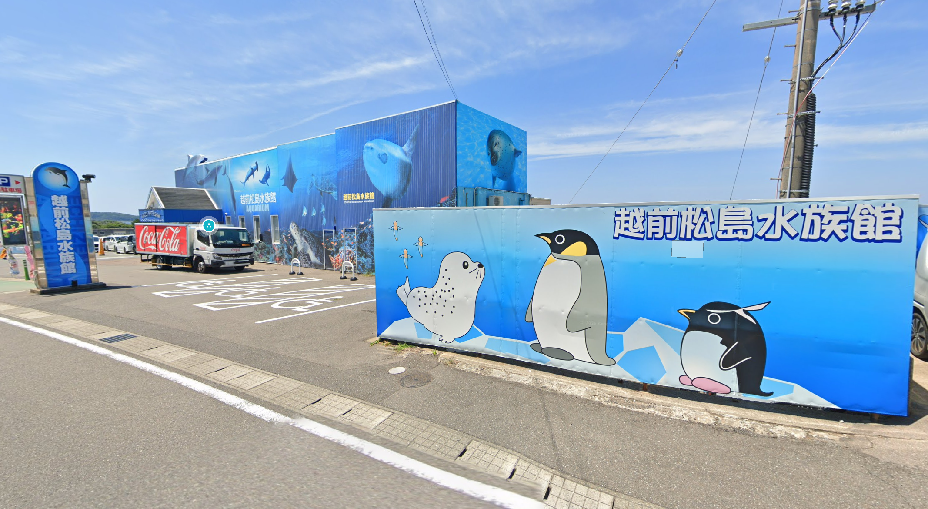
121 | I | S | 坂ノ下 |  | K29 | 7.40 | 344.20
122 | I | S | 宮王 |  |  | 0.60 | 344.80 |  | 道なり直進
123 | I | S | 舟津口 |  |  | 2.30 | 347.10
124 | Y | S | 加戸 |  | R305 | 1.50 | 348.60
125 | I |  | PC7 越前松島水族館 |  | K7 | 4.30 | 352.90 | 右側 直進 | フォトチェック 通過時刻を自分で記入 参考タイム 翌4：32 | 59.60 | ⇒
126 | Y | S |  |  | K7 | 3.90 | 356.80
127 | ╋ | S | 三国 |  | K226 (中央通り) | 3.10 | 359.90
128 | ┳ | S |  |  | R305 | 9.20 | 369.10
129 | ╋ | ╋ | 柳原 |  | R305 | 0.20 | 369.30
130 | I |  | PC8 ファミリーマート越前くりや店 |  | R305, 漁火街道 | 33.50 | 402.80 | 右側 直進 | レシート取得orフォトチェック 通過時刻を自分で記入 参考タイム 翌7：52 | 49.90
131 | ┣ | S |  | ○ | 漁火街道, R305 | 14.80 | 417.60 |  | しおかぜライン→ 敦賀→
132 | ┳ | S | 大比田 |  | K204 | 9.80 | 427.40
133 | Y |  |  | ○ | R8 | 9.20 | 436.60 |  | ↖ R8 敦賀市街 敦賀新港
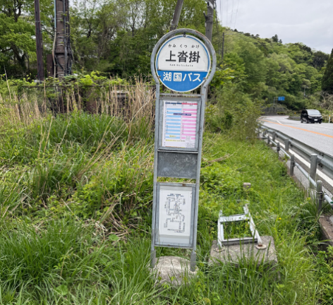
134 | ╋ | S | 新港口 | ○ |  | 0.40 | 437.00 |  | ← 敦賀市街
135 | Y | S | 小河 |  | R8 | 7.60 | 444.60
136 | ʎ | S | 小河第２ | ○ | R8 | 0.10 | 444.70 |  | ↱ R8 大津
137 | Y | S | 疋田 |  | R8 | 2.30 | 447.00 |  | R8↑ ↑R161 左車線でR8へ
138 | ┣ |  | PC9 上沓掛(かみくつかけ)バス停 |  | R8 | 7.50 | 454.50 | 右側 | フォトチェック 通過時刻を自分で記入 参考タイム 翌11：20 | 51.70 | ⇒
139 | ╋ | S | 永原 |  | K286 | 6.90 | 461.40
140 | ┳ | S | 野口 |  | R161 | 3.60 | 465.00
141 | ┫ | S | 西浜 |  | R303 | 4.80 | 469.80
142 | Y | S | 木津 |  | K54,K333 (風車街道) | 9.60 | 479.40
143 | ┣ |  |  |  | K558 | 5.50 | 484.90 |  | 道なり右カーブ
144 | ┫ |  |  |  | K558 | 6.10 | 491.00 |  | 直進は進入禁止
145 | ʎ |  |  |  |  | 0.30 | 491.30 |  | R161へ合流
146 | Y |  |  |  | R161,K558 | 7.70 | 499.00
147 | ╋ |  |  |  | K307 | 0.78 | 499.78
148 | ╋ |  |  |  | K307 | 0.02 | 499.80
149 | ╋ |  |  |  | K307 | 0.30 | 500.10
150 | ╋ |  |  |  | K307 | 0.04 | 500.14
151 | ┳ |  |  |  | K307 | 3.06 | 503.20
152 | ┳ |  |  |  | K307 | 0.10 | 503.30
153 | ┳ |  |  |  | K307 | 0.60 | 503.90
154 | ┣ |  |  |  |  | 0.10 | 504.00
155 | ┳ |  |  |  | K601 | 1.50 | 505.50
156 | ╋ |  |  |  |  | 0.10 | 505.60
157 | ╋ | S | におの浜二丁目 |  | K558 K18 | 25.75 | 531.35 |  |  |  |  | ※Google Street Viewにはまだありません
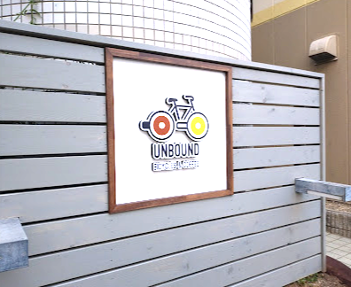
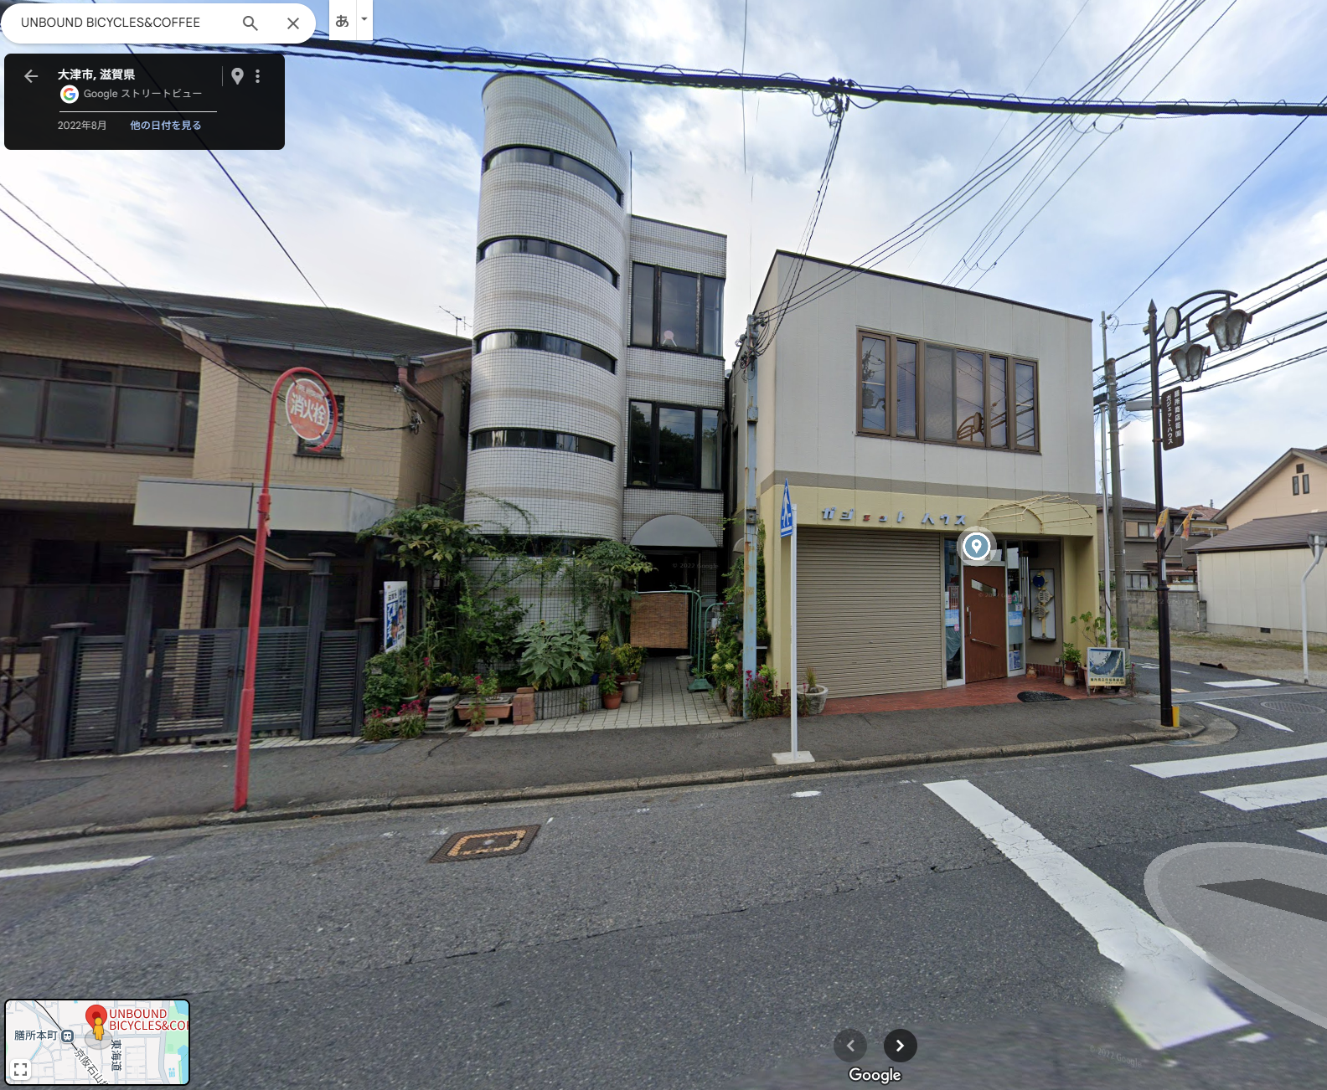
158 | ╋ |  | 変形十字路 |  | ときめき坂 | 0.10 | 531.45 |  | 前方ファミマ
159 | ┣ |  |  |  | 東海道 | 0.70 | 532.15
160 | ╋ |  |  |  | 東海道 | 0.05 | 532.20
161 | ┳ |  |  |  | 市道 | 0.20 | 532.40
162 | ┳ |  |  |  | 市道 | 0.30 | 532.70
163 | ┣ |  |  |  | 市道 | 0.20 | 532.90
164 | ╋ |  |  |  | 市道 | 0.38 | 533.28
165 | I |  | PC10 有人チェック UNBOUND（スタッフ不在の場合は看板前で写真撮影） |  | 市道 | 0.02 | 533.30 | 右側 折返し | 有人チェックorフォトチェック 通過時刻を自分で記入 参考タイム 翌16：32 | 78.80 | ⇒
166 | ╋ |  |  |  |  | 0.02 | 533.32
167 | ┳ |  |  |  | 市道 | 0.28 | 533.60
168 | Y |  |  |  | K102 R422 K3 | 7.90 | 541.50 |  | 前方の橋は渡らない
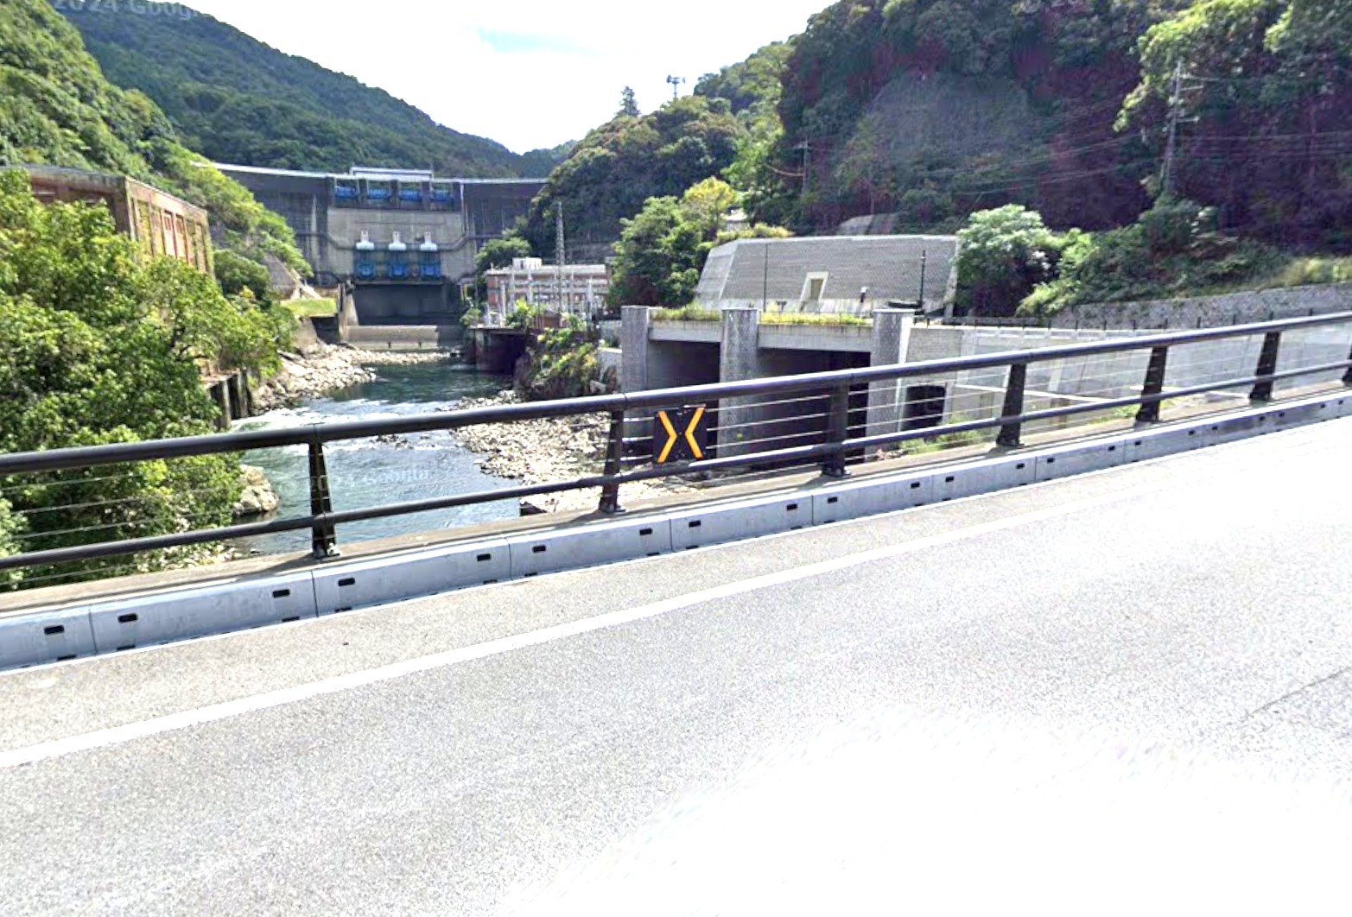
169 | ┫ | S | 鹿跳橋西詰 S |  | K3 K29 | 2.30 | 543.80 |  |  |  |  |  | ここ
170 | ┳ |  | 宵待橋 | ○ | K3 | 12.00 | 555.80 |  | →K3 宇治･天ケ瀬ダム
171 | ┣ |  |  |  | 市道 | 2.30 | 558.10
172 | I |  | PC11 フォトチェック 白虹橋(はっこうばし)からの景色 |  | 市道 | 0.50 | 558.60 | 左側 直進 | フォトチェック 通過時刻を自分で記入 参考タイム 翌18：16 | 25.30 | ⇒
173 | ┫ |  |  |  | 市道 | 0.10 | 558.70 |  | 第一志津川橋を渡る
174 | ╋ | S | 宇治橋東詰 |  | F247 | 2.10 | 560.80
175 | ┫ | S |  |  | F7 F15 | 0.30 | 561.10
176 | ╋ | S | 観月橋南詰 |  | F241 | 6.10 | 567.20
177 | ╋ | S |  |  | 奈良街道 | 0.50 | 567.70
178 | ╋ | S | 中島口 |  | 市道 | 5.20 | 572.90
179 | ╋ | S | 北側顔 |  | R478 | 0.50 | 573.40
180 | ┫ | S |  |  | F81 | 0.10 | 573.50
181 | ┳ | S |  |  | F81 | 1.80 | 575.30 |  | さくらであい館を左へ、御幸橋渡る
182 | ╋ | S |  |  | F13 | 0.40 | 575.70 |  | 右折後、歩道から淀川河川敷へ下る
183 | ╋ |  | 十字路（豊里大橋手前） |  | 北河内 サイクル ライン | 24.00 | 599.70 |  | 淀川河川敷を通るルートです。 (信号、車の通行は無いですが多数の自転車ゲートが有ります、自転車ゲートはフレームやディレーラーを傷付けることが有ります、歩行者優先で注意して通行ください、基本は押し歩きでゆっくりと。)
184 | ∩ |  | Uターン |  | 市道 | 0.10 | 599.80 |  | 土手に上ってからUターン下に下る
185 | ʎ |  |  |  | 市道 | 0.10 | 599.90 |  | ゲートの右を通過し下道に合流
186 | ┓ |  | 左カーブ |  | 市道 | 0.20 | 600.10
187 | ╋ | S | 太子橋 |  | 市道 | 0.30 | 600.40 |  | R1を横断
188 |  |  | ゴール セブンイレブン守口京阪本通店 |  |  | 0.00 | 600.40 | 左側 | レシート取得 通過時刻を自分で記入 OPEN 23:48～CLOSE 21:00 店を出て歩道を西へ進む | 94.8
189 | ╋ | S | 京阪本通１ |  |  | 0.00 | 600.40 |  | 歩道のまま右に進む
190 | ╋ | S |  |  |  | 0.10 | 600.50 |  | 信号を渡る
191 | ╋ |  |  |  |  | 0.00 | 600.50
192 | ╋ |  |  |  |  | 0.10 | 600.60 |  | 一方通行(自転車を除く)注意！ キープレフトで走行
193 | ┳ |  |  |  |  | 0.50 | 601.10
194 | ┫ |  |  |  |  | 0.10 | 601.20
195 | I |  | ゴール受付 守口市中部エリアコミュニティーセンター (守口市役所B1F) 会議室２ 受付開始 9:00頃～21:50 21:55頃 撤収 |  |  | 0.10 | 601.30 | 左側 | 守口市役所南側･駐輪場に自転車を止め(施錠必須) 市役所南出入口から入り、階段かエレベーターで 地下１階に降りる 中部エリアコミュニティセンター の会議室２で受付 | 0.9

